Накладная-№3
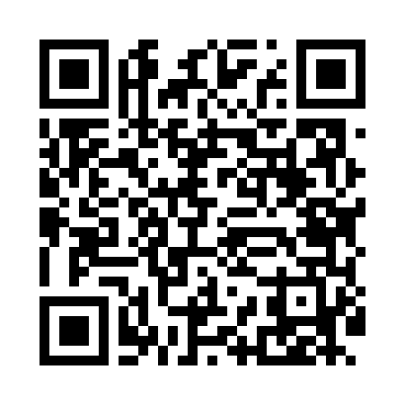
Номер товарно-транспортной накладной: |  |  | Торговый представитель: Amriyev Muhammad
Поставщик: Toshkent falcon fly 2 |  |  | Телефон торгового представителя: +998972880505
Дата отгрузки: 12.11.2025 |  |  | Контрагент: """" Klient
Дата консигнации: |  |  | Адрес:
Доставщик: |  |  | Телефон:
Телефон доставщика:
Время заказа: 12.11.2025 13:43:43
№ | Штрих-код | Название товаров (работ,услуг) | Количество | Количество в кейсе | Цена | Сумма
 |  |  | 10 |  |  | 44.4
1 | 6905621392395 | Металл санчқи DB-92-39 | 3 | 3 шт. | 2.90 | 8.70
2 | 6905621392388 | Металл қошиқ DB-92-38 | 3 | 3 шт. | 2.90 | 8.70
3 | 6905621392418 | Ложка Вилка DB-92-41 | 3 | 3 шт. | 3 | 9
4 | 2014545961052 | Мусорное ведро 25*60CM DB-6-81 | 1 | 1 шт. | 18 | 18
Итого: 44.4$|->UZS: 555,000.00

